Taul1
KÄYTTÖTAPAUKSET

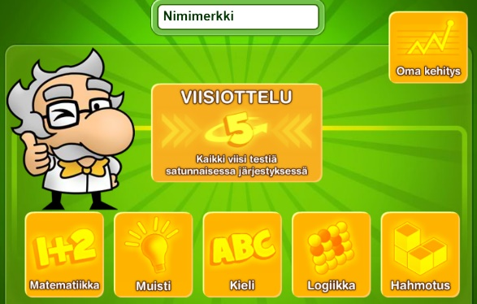

Peliin osallistuu aina yksi ja sama pelaaja (ei nimimerkkiä / sisäänkirjautumista).

ID | Käyttötapauksen nimi | Käyttötapauksen kuvaus | Ennakkoehdot | Lista toiminnoista | Poikkeukset | Lopputulos
1 | Yksinkertainen peli | Tablettia käytetään vain tämän yhden pelin pelaamiseen. Pelaajan ei tarvitse erikseen kirjautua tabletille. Peli käynnistyy, kun tablettia napautetaan. | Tabletissa on virta päällä, peli on auki | Pelaaja käynnistää ohjelman Avataan Matematiikka peli Pelataan Matematiikka peli Tallennetaan ja näytetään pelaajalle pisteet. Aloitetaan Muisti peli Pelataan, tallennetaan ja näytetään pisteet. Jne.. | Pelaaja keskeyttää pelin | Palataan pelin alkuun
2 | Peli valinnoilla | Tablettia käytetään vain näiden pelien pelaamiseen. Aloitusvalikko tulee esille, kun tablettia napautetaan. Pelaaja voi valita useammasta eri vaihtoehdosta. Peli käynnistyy, kun se valitaan aloitusvalikosta. | Tabletissa on virta päällä, Aloitusvalikko on esillä | Pelaaja valitsee pelin (Matematiikka / Muisti / Kieli jne..) Pelataan peli Tallennetaan ja näytetään pelaajalle pisteet. | Pelaaja keskeyttää pelin | Palataan aloitusvalikkoon
3 | Monipuolinen käyttö | Tablettia käytetään myös muuhun kuin näiden pelien pelaamiseen. Aloitusvalikko tulee esille, kun peli avataan Pelaaja voi valita useammasta vaihtoehdosta. Peli käynnistyy, kun se valitaan aloitusvalikosta | Tabletissa on virta päällä peli on käynnistetty Aloitusvalikko on esillä | Pelaaja valitsee pelin Pelataan peli Tallennetaan ja näytetään pelaajalle pisteet. | Pelaaja keskeyttää pelin | Palataan aloitusvalikkoon
4 | Kehityksen seuraaminen | Katsotaan omaa kehitystä | Aloitusvalikko on esillä | Pelaaja valitsee Oma Kehitys -painikkeen Näytetään tulokset Poistutaan näkymästä |  | Palataan aloitusvalikkoon

